Agendamento
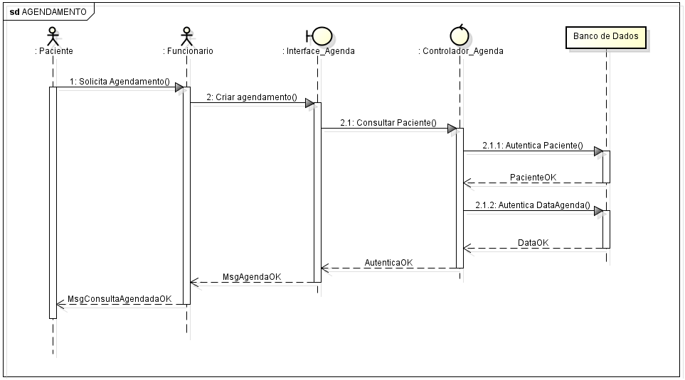
Diagrama Sequencial Agendamento

Cadastro paciente
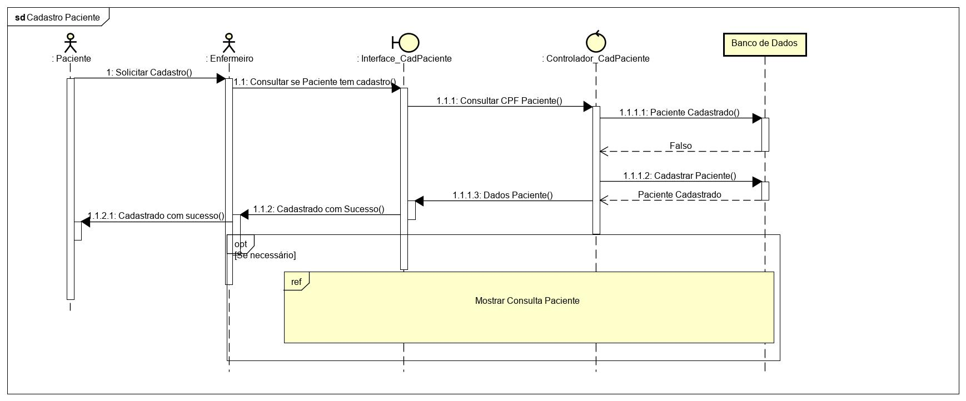
Diagrama Sequencial Cadastro Paciente

Consulta Paciente
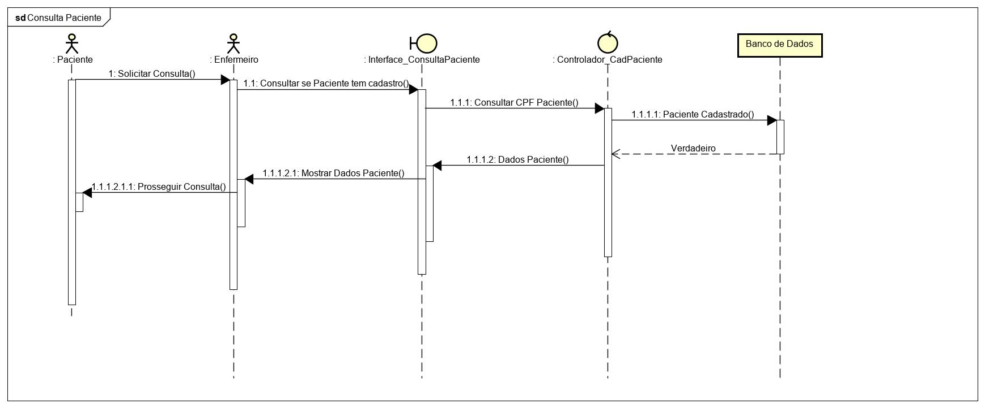
Diagrama Sequencial Consulta Paciente

